FR-BO
 |  |  |  |  |  |  |  |  |  |  | Fragebogen Questionnaire
 |  |  |  |  |  |  |  |  |  |  |  |  |  |  |  |  |  | Seite/page: |  |  | 1
 |  |  |  |  |  |  |  |  |  |  |  |  |  |  |  |  |  | Status: 12/2023

Wähle Sprache DE / Choose language EN / Choisissez la langue FR |  |  |  |  |  |  |  |  |  |  |  |  |  |  |  |  |  |  |  | DE | 1
Konfiguration Heftmaschine
 | Firma: |  |  |  |  |  |  |  |  | Telefon:
 | Straße: |  |  |  |  |  |  |  |  | Email:
 | PLZ/Ort: |  |  |  |  |  |  |  |  | Abteilung:
 | Land: |  |  |  |  |  |  |  |  | Projekt:
 | Ansprechpartner:

 | Bitte füllen Sie den Fragebogen nach Ihren Angaben aus. Es müssen nicht alle Felder ausgefüllt werden.

 | A) | Kategorie
 |  | Heften |  |  |  |  |  |  |  |  |  | Nageln
 |  | Material |  | 1 |  |  |  |  |  |  |  | Material |  | 1
 |  | Material |  | 2 |  |  |  |  |  |  |  | Material |  | 2

 | B) | Material
 | Material |  | 1: |  | Kartonagen |  |  |  | Kunststoff |  |  |  | Holz |  |  | sonst:
 | Material |  | 2: |  | Kartonagen |  |  |  | Kunststoff |  |  |  | Holz |  |  | sonst:
 |  | Vollpappe |  |  |  |  |  |  |  |  |  | Falls bekannt Stärke, bzw. FEFCO Nr. angeben.
 |  | Einfach-Wellpappe
 |  | Doppel-Wellpappe
 |  | Dreifach-Wellpappe
 | Materialdicke: |  |  |  | Material |  | 1 (mm): |  |  |  |  | Material |  | 2 (mm):
 |  | Klammerposition/en
 | Skizze mit Angabe der Klammerposition/en; für jede Größe eine Skizze unter Pkt. P) (Bitte Bilder und Muster schicken!)

 | C) | Ausführung
 |  | Faltschachteln |  |  |  |  |  | Stülpschachteln |  |  |  |  |  | Kartontrays
 | 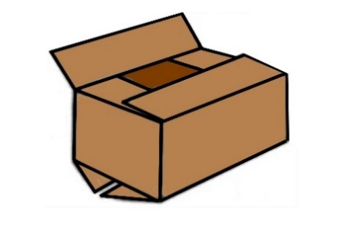
 |  | Andere Kartonagen |  |  |  |  |  |  |  |  | Andere Artikel
 | (bitte genau definieren unter P) oder/und Bilder einfügen) |  |  |  |  |  |  |  |  | (bitte genau definieren unter P) oder/und Bilder einfügen)

 |  |  |  |  |  |  |  |  |  |  | Fragebogen Questionnaire
 |  |  |  |  |  |  |  |  |  |  |  |  |  |  |  |  |  | Seite/page: |  |  | 2
 |  |  |  |  |  |  |  |  |  |  |  |  |  |  |  |  |  | Status: 12/2023

 | D) | Art des Verschlusses
 |  | Bodenverschluss |  |  |  |  |  | Deckelverschluss |  |  |  |  |  | Boden-/Deckel-Tray
 | 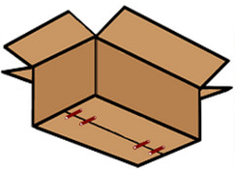 |  |  |  |  |  | 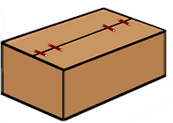 |  |  |  |  |  | 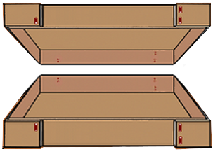
 |  | Andere Kartonagen
 | (bitte genau definieren unter P) oder/und Bilder einfügen)

 | E) | Karton mit Inhalt
 | Gewicht: |  |  |  |  | kg
 | Inhalt:

 | F) | Größen
 |  | Karton |  |  |  |  |  | Tray |  |  |  |  |  |  |  | Sonstiges
 |  |  |  |  |  |  | Klappenfaltung: |  |  |  |  |  |  |  | (bitte angeben unter P)
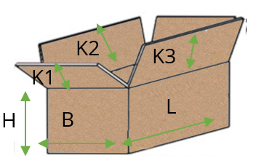
 |  |  |  |  |  |  | 1) |  | außen |  | 2) |  | innen
 |  |  |  |  |  |  | 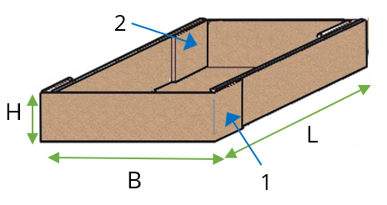 |  |  |  |  |  |  |  | 

 | Teilbezeichnung |  |  |  |  |  |  |  | Karton/Tray |  |  |  |  |  | Karton/-deckel/-boden
 |  |  |  |  |  |  |  |  | L mm |  | B mm |  | H mm |  | K1 mm |  | K2 mm |  | K3 mm

 |  |  |  |  |  |  |  |  |  |  | Fragebogen Questionnaire
 |  |  |  |  |  |  |  |  |  |  |  |  |  |  |  |  |  | Seite/page: |  |  | 3
 |  |  |  |  |  |  |  |  |  |  |  |  |  |  |  |  |  | Status: 12/2023

 | G) | Arbeitsablauf
 | Vorgang |  |  |  |  |  |  |  |  |  |  |  |  |  |  | Bemerkung
 |  | Karton auffalten |  |  |  |  |  | manuell |  |  |  | automatisch
 |  | Kartonboden zufalten |  |  |  |  |  | manuell |  |  |  | automatisch
 |  | Karton befüllen |  |  |  |  |  | manuell |  |  |  | automatisch
 |  | Kartondeckel zufalten |  |  |  |  |  | manuell |  |  |  | automatisch
 |  | 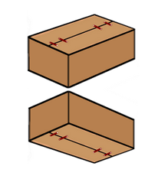 gleichzeitiger Boden- und Deckelverschluss der gefüllten Faltschachtel |  |  |  |  | 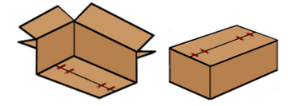 | erst Boden der leeren Faltschachtel verschließen, dann Faltschachtel befüllen dann Deckel der gefüllten Faltschachtel verschließen |  |  |  |  |  |  |  |  | Anderen Ablauf definieren unter P)

 | H) | Klammermaterial/-größe
 | Material: |  |  | Stahl, verkupfert |  |  |  | Stahl, verzinkt |  |  |  | Edelstahl |  |  |  | sonst:
 | Rückenbreite: |  |  |  | 9 mm |  |  | 13 mm |  |  | 20 mm |  |  | 36 mm |  |  | sonst:
 |  |  |  | Zum Heften und Nageln |  |  | Zum Heften und Nageln |  |  | Zum Heften und Nageln |  |  | Zum Heften

 | I) | Anzahl Klammern
 |  | Stck. pro |  |  | Boden |  |  | Deckel |  |  | Lasche |  | Seite |  |  | sonst:

 | J) | Arbeitsleistung/Taktzahl
 | Anzahl: |  |  | Stck. pro |  |  | Minute |  |  | Stunde |  |  | sonst:

 | K) | Aufbau
 |  | fahrbar |  |  |  | feststehend
 |  | freistehend |  |  |  | in bestehende Linie integrieren
 |  |  |  |  |  | (bitte genaue Angaben)

 | L) | Automatisierungsgrad
 |  | mechanische Ausführung
 |  | (manuell)
 |  | Halbautomat (Einlegen/Entnehmen manuell)
 |  | (pneumatische oder elektro-pneumatische Ausführung)
 |  | Vollautomatikbetrieb
 |  | (Elektro-pneumatische Ausführung)

 | M) | Einstellung auf andere Größen
 | Heftgutgrößen kommen: |  |  |  |  |  | chaotisch |  |  |  |  | in Serie |  |  | Stck.
 |  |  |  |  |  |  | (unterschiedliche Größen) |  |  |  |  | (gleiche Größe hintereinander)
 | Heftmaschine soll auf die unterschiedlichen Größen eingestellt werden:
 |  | manuell |  |  | x pro |  |  | Schicht |  |  | Tag |  |  | sonst.:
 |  | automatisch

 |  |  |  |  |  |  |  |  |  |  | Fragebogen Questionnaire
 |  |  |  |  |  |  |  |  |  |  |  |  |  |  |  |  |  | Seite/page: |  |  | 4
 |  |  |  |  |  |  |  |  |  |  |  |  |  |  |  |  |  | Status: 12/2023

 | N) | Wunschliefertermin
 | Kalenderwoche/Jahr:

 | O) | Besondere interne Firmenvorschriften (Spezifikationen)
 |  | keine |  |  |  | ja, bitte mitsenden

 | P) | Anmerkungen/Skizzen/Sonstige Angaben
vbn

 |  |  |  |  |  |  |  |  |  |  | Fragebogen Questionnaire
 |  |  |  |  |  |  |  |  |  |  |  |  |  |  |  |  |  | Seite/page: |  |  | 5
 |  |  |  |  |  |  |  |  |  |  |  |  |  |  |  |  |  | Status: 12/2023

 | Hiermit willige ich ein, dass meine Daten gespeichert werden. Zur Löschung Ihrer Daten kontaktieren Sie uns bitte unter info@mezger.eu
 | Senden Sie bitte Muster der verschiedenen Größen, damit wir die richtige Heftklammer bestimmen können.
 | Fragebogen bitte ausgefüllt zurücksenden an:
 | MEZGER Heftsysteme GmbH
 | Saganer Staße 24 |  |  |  |  |  |  |  |  | Mail: info@mezger.eu
 | D-90 475 Nürnberg |  |  |  |  |  |  |  |  | Tel.: +49 (0)911 98494 0
 | Germany |  |  |  |  |  |  |  |  | Fax: +49 (0)911 98494 30
 | Vielen Dank für Ihre Bemühungen
 | Ihr MEZGER-Team
 | Copyright© by MEZGER Heftsyteme GmbH, Nürnberg, Germany

